nRF51
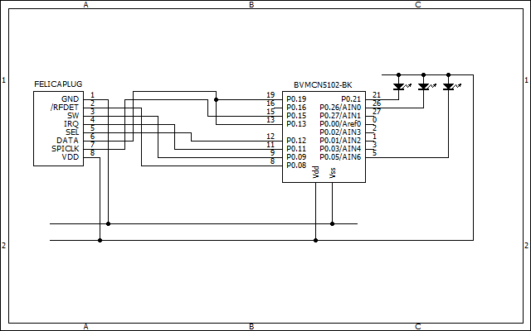

ピン | 概要 | オープン時 | 方向 | nRF51
/RFDET | FPから出力される 13.56MHz検出時にL | - | IN | P0.08 | GPIO
SW | FPへ出力する L:省電力モード H:省電力モード解除 Hにする前に、SPICLK=H, SEL=Lにすること | プルダウン | OUT | P0.09 | GPIO
IRQ | FPから出力される 無線データ受信時にH | - | IN | P0.11 | GPIO
SEL | FPへ出力する H : FP→Host L : Host→FP | プルダウン | OUT | P0.12 | SPI-SS?
DATA | SELによって方向が変化する |  | IN | P0.13 | SPI
 |  |  | OUT | P0.16 | SPI
SPICLK | FPへ出力 データクロック(max. 1Mbps) | プルアップ | OUT | P0.15 | SPI-CLK | FeliCa PlugはSPIスレーブ
LED |  | プルアップ | OUT | P0.21 | GPIO
DBGLED |  | プルアップ | OUT | P0.26 | GPIO
ERRLED |  | プルアップ | OUT | P0.5 | GPIO

